Инфографика
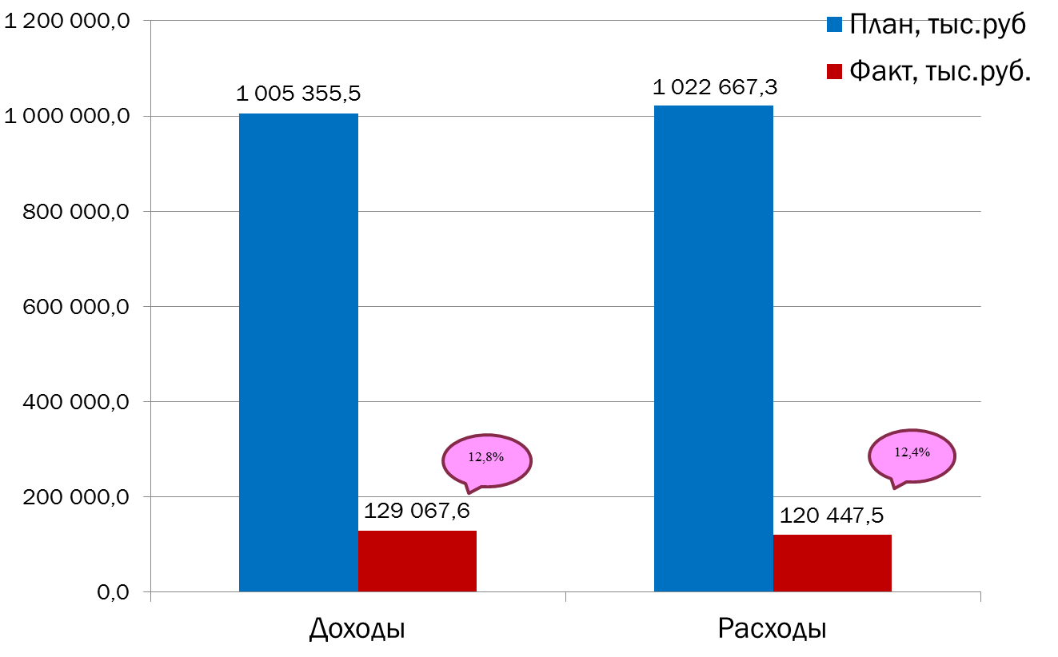
Текущее исполнение городского бюджета на 01.03.2022 г.

